Alytaus
3.18.1. ALYTAUS APSKRITIES SAVIVALDYBIŲ VIEŠŲJŲ BIBLIOTEKŲ RENGINIAI VAIKAMS 2013 M.

Eil. Nr. | Savivaldybių viešosios bibliotekos | SVB tinklo bibliotekose |  |  |  | VB |  |  |  | Miesto fil. |  |  |  | Kaimo fil. |  |  |  | Renginių lankytojų skaičius
 |  | Iš viso | Komplek-sinių | Žodinių | Vaizdinių | Iš viso | Komplek- sinių | Žodinių | Vaizdinių | Iš viso | Komplek- sinių | Žodinių | Vaizdinių | Iš viso | Komplek- sinių | Žodinių | Vaizdinių

1 | Alytaus m. | 69 | 7 | 22 | 40 | 30 | 4 | 14 | 12 | 39 | 3 | 8 | 28 | x | x | x | x | 7978
2 | Alytaus r. | 233 | 7 | 93 | 133 | n.d. | n.d. | n.d. | n.d. | n.d. | n.d. | n.d. | n.d. | 204 | n.d. | n.d. | n.d. | n.d.
3 | Druskininkai | 167 | 4 | 98 | 65 | 90 | 2 | 54 | 34 | 11 | 1 | 5 | 5 | 66 | 1 | 39 | 26 | n.d.
4 | Lazdijai | n.d. | n.d. | n.d. | n.d. | n.d. | n.d. | n.d. | n.d. | n.d. | n.d. | n.d. | n.d. | n.d. | n.d. | n.d. | n.d. | n.d.
5 | Varėna | 313 | 73 | 123 | 117 | 27 | 7 | 7 | 13 | x | x | x | x | 286 | 66 | 116 | 104 | 4527
 | Iš viso: | 782 | 91 | 336 | 355 | 147 | 13 | 75 | 59 | 50 | 4 | 13 | 33 | 556 | 67 | 155 | 130 | 12505
n.d. – nėra duomenų.

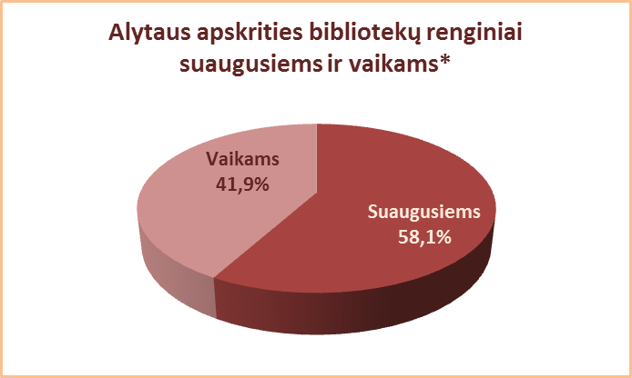

*Renginų vaikams ir suaugusiems procentas skaičiuojamas neįtraukiant tų SVB, kurios nepateikė duomenų.

Vilniaus
3.18.1. VILNIAUS APSKRITIES SAVIVALDYBIŲ VIEŠŲJŲ BIBLIOTEKŲ RENGINIAI VAIKAMS 2013 M.

Eil. Nr. | Savivaldybių viešosios bibliotekos | SVB tinklo bibliotekose |  |  |  | VB |  |  |  | Miesto fil. |  |  |  | Kaimo fil. |  |  |  | Renginių lankytojų skaičius
 |  | Iš viso | Komplek-sinių | Žodinių | Vaizdinių | Iš viso | Komplek- sinių | Žodinių | Vaizdinių | Iš viso | Komplek- sinių | Žodinių | Vaizdinių | Iš viso | Komplek- sinių | Žodinių | Vaizdinių

1 | Elektrėnai | 353 | n.d. | n.d. | n.d. | 93 | n.d. | n.d. | n.d. | 93 | n.d. | n.d. | n.d. | 212 | n.d. | n.d. | n.d. | n.d.
2 | Šalčininkai | 365 | 41 | 136 | 188 | 46 | 3 | 9 | 34 | 43 | 4 | 9 | 30 | 276 | 34 | 118 | 124 | 3061
3 | Širvintos | 425 | 81 | 121 | 223 | 67 | 5 | 16 | 46 | x | x | x | x | 358 | 76 | 105 | 177 | 6180
4 | Švenčionys | n.d. | n.d. | n.d. | n.d. | n.d. | n.d. | n.d. | n.d. | n.d. | n.d. | n.d. | n.d. | n.d. | n.d. | n.d. | n.d. | n.d.
5 | Trakai | 325 | 110 | 92 | 123 | 68 | 31 | 14 | 23 | 52 | 20 | 16 | 16 | 205 | 59 | 62 | 84 | 3575
6 | Ukmergė | 384 | 11 | 227 | 146 | 29 | 11 | 8 | 10 | x | x | x | x | 355 | 0 | 219 | 136 | 7068
7 | Vilniaus r. | 404 | 61 | 118 | 225 | 49 | 1 | 23 | 25 | 33 | 3 | 2 | 28 | 322 | 57 | 93 | 172 | 7370
Iš viso: |  | 2256 | 304 | 694 | 905 | 352 | 51 | 70 | 138 | 221 | 27 | 27 | 74 | 1728 | 226 | 597 | 693 | 27254
8 | Vilniaus m. | n.d. | n.d. | n.d. | n.d. | 0** | 0** | 0** | 0** | n.d. | n.d. | n.d. | n.d. | x | x | x | x | x
Iš viso: |  | 2256 | 304 | 694 | 905 | 352 | 51 | 70 | 138 | 221 | 27 | 27 | 74 | 1728 | 226 | 597 | 693 | 27254
n.d. – nėra duomenų.
**Vilniaus m. CB dėl rekonstrukcijos darbų nuo 2007 m. vartotojų neaptarnauja.

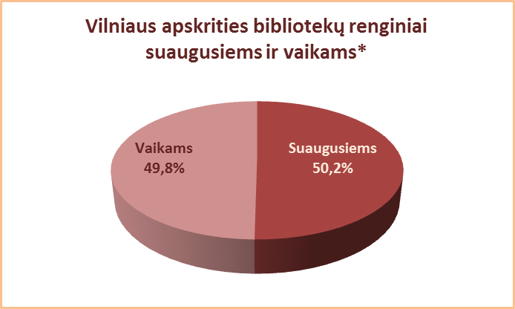

*Renginų vaikams ir suaugusiems procentas skaičiuojamas neįtraukiant tų SVB, kurios nepateikė duomenų.

